Suite de pruebas
SUITE DE PRUEBAS - [Expediente Inmuebles ] |  |  |  |  |  |  |  |  | OK
No | Caso de prueba | Prioridad | Precondiciones | Datos de entrada | Pasos | Resultados Esperado | Resultado Obtenido | Estado prueba | FALLO
AREA FUNCIONAL:Reporte de Expediente
1 | Reportes | Alta | El rol de administrador o coordinador de bienes inmuebles tiene accesos a esta funcionalidad que consiste en imprimir los archivos de un bien inmueble, según todos los documentos que contenga de los diferentes procesos que haya tenido, desde el alta, como un comodato, permuta o baja. | Login, Usuario, password | 1.Abrir página, http://10.200.4.165/ 2. Clic Usuario leonor.gonzalez 3. pabi2024 4. clic plataforma de Administración de Bienes Inmuebles 5. Menú/ inmuebles /Reportes 6. Expedientes 7. Agregar num expediente Catastral 8. Clic fuera del la casilla 9. Clic Buscar | Que solo se muestre el contenido habilitado para cada rol designado, para esta funcionalidad solo debería de verla el administrador y la coordinación de bienes inmuebles. |  | OK

2 | Descarga del expediente del bien inmueble | Alta | Ver el expediente con todos los documentos del inmueble, estos documentos son los de todos los procesos que ha tenido el bien inmueble | Login, Usuario, password | 1.Abrir página, http://10.200.4.165/ 2. Clic Usuario leonor.gonzalez 3. pabi2024 4. clic plataforma de Administración de Bienes Inmuebles 5. Menú/ inmueble/ Listado 6. Click botón Descargar Expediente | Se descarga los documentos ademas de mostrar todos los documentos que se encuentren hasta ese momentro cargado en el inmueble. | 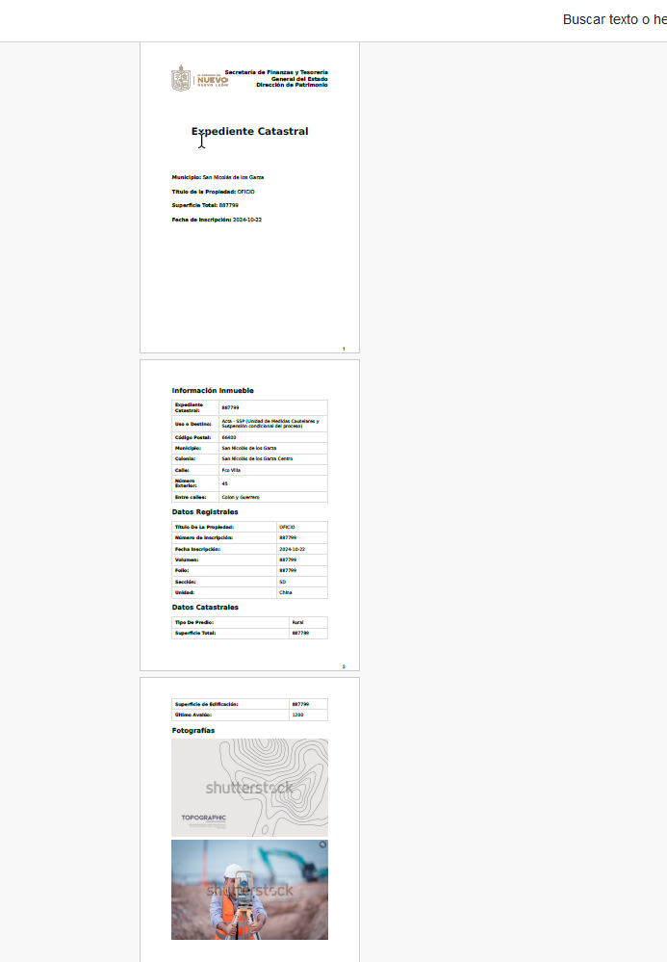 | OK

3 | Descarga del Expediente Modulo Altas | Alta | Descargar el expediente con los documentos del inmueble, estos documentos son los de todos los procesos que ha tenido el bien inmueble | Login, Usuario, password | 1.Abrir página, http://10.200.4.165/ 2. Clic Usuario leonor.gonzalez 3. pabi2024 4. clic plataforma de Administración de Bienes Inmuebles 5. Menú/ inmueble/ Altas 6. Click botón Descargar Expediente |  | 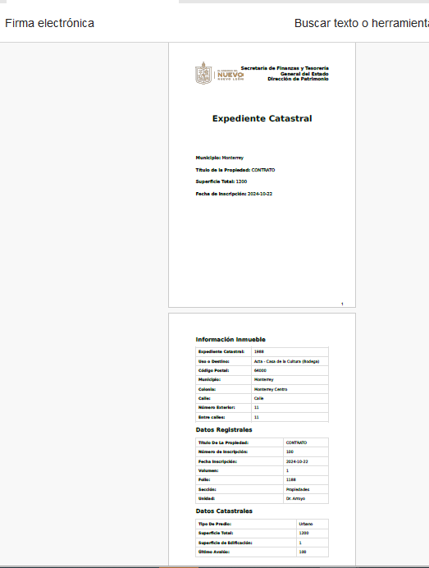 | ok
AREA FUNCIONAL : Activar Aplicación

